Лист1
x | y1 | y2
-1 | -1.6829419696 | -5.86
-0.5 | -0.80114361555 | -1.465
0 | -0.9899924966 | 0
0.5 | -0.93645668729 | -1.465
1 | 1.6829419696 | -5.86
График

Лист2
Сырье | Виды шоколада |  |  | Расход сырья
 | А | В | С
Масло-какао | 175.2 | 353.1 | 250 | 778.3
Тертрое какао | 204.1 | 180 | 0 | 384.1
Сахарная пудра | 620.7 | 461.8 | 607.2 | 1689.7
Выход | 1000 | 994.9 | 857.2 | 2852.1
Какое-масло(%) | 37.93 | 53.583274701 | 29.164722352 | 40.76
Вид шоколада | Молочный | Горький | Белый

Пример 2
x | y1 | y2
-1 | -1.5574077247 | 0.84147098481
-0.5 | -0.54630248984 | 0.9974949866
0 | 1 | 0.90929742683
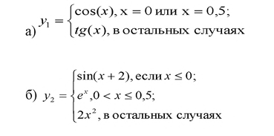
0.5 | 0.87758256189 | 1.6487212707
1 | 1.5574077247 | 2

График Функции

